Delegate（追加課題）
問題１ |  |  | デリゲート | ※追加課題

 | プロジェクト名：Pr14_Delegate

 | ① | 下記の動作となるように、画面とプログラムを作成しましょう。
 |  | ※食品クラス、食品データクラスのプログラムは変更できません。

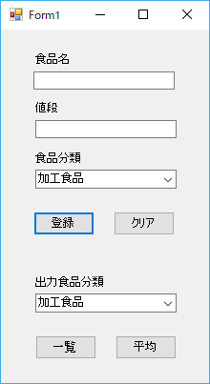
 |  |  |  |  | 【画面起動時】

 |  |  |  |  |  | ① | 食品分類コンボボックスに下記の値を設定する。
 |  |  |  |  |  |  | 表示する値：加工食品、生鮮食品、菓子、飲料、その他
 |  |  |  |  |  |  | ※初期表示は「加工食品」

 |  |  |  |  | 【登録ボタン押下時】

 |  |  |  |  |  | ① | 入力した食品情報（食品名、値段、食品分類）を保持する。
 |  |  |  |  |  | ② | 入力した内容を初期化（初期表示と同じ状態）する。

 |  |  |  |  | 【クリアボタン押下時】

 |  |  |  |  |  | ① | 保持している食品情報をクリアする
 |  |  |  |  |  | ② | 入力した内容を初期化（初期表示と同じ状態）する。

 |  |  |  |  | 【一覧ボタン押下時】

 |  |  |  |  |  | ① | 保持している食品情報のうち、「出力食品分類」で選択された
 |  |  |  |  |  |  | 食品分類と同じ食品の情報を下記の形式でファイル出力（追記）する。
 |  |  |  |  |  |  | ※ファイル名：Food.log
 |  |  |  |  |  |  | ※表示対象の食品分類が未登録の場合は、食品分類名のみ表示

 |  |  |  |  |  |  | ===食品分類名===
 |  |  |  |  |  |  | 食品名：値段
 |  |  |  |  |  |  | 食品名：値段
 |  |  |  |  |  |  | …

 |  |  |  |  | 【平均ボタン押下時】

 |  |  |  |  |  | ① | 保持している食品情報のうち、「出力食品分類」で選択された
 |  |  |  |  |  |  | 食品分類と同じ食品の値段の平均値を下記の形式でファイル出力（追記）する。
 |  |  |  |  |  |  | ※ファイル名：Food.log
 |  |  |  |  |  |  | ※表示対象の食品分類が未登録の場合は、食品分類名のみ表示

 |  |  |  |  |  |  | ===食品分類名===
 |  |  |  |  |  |  | 値段の平均：1,200円

// 食品分類
public enum FoodType
{
Processed, // 加工食品
Fresh, // 生鮮食品
Confection, // 菓子
Drink, // 飲料
Else // その他
}
// 食品クラス
public class Food
{
public string Name { get; set; } // 食品名
public decimal Price { get; set; } // 値段
public FoodType Type { get; set; } // 食品分類
// コンストラクタ
public Food(string name, decimal price, FoodType type)
{
Name = name;
Price = price;
Type = type;
}
}
// 食品データクラス
public class FoodDataList
{
// 食品リスト
private ArrayList foodList = new ArrayList();
// 登録食品数取得プロパティ
public int Count
{
get
{
return foodList.Count;
}
}
//食品リストへの追加メソッド
public void Add(string name, decimal price, FoodType type)
{
foodList.Add(new Food(name, price, type));
}
//食品リストのクリアメソッド
public void Clear()
{
foodList.Clear();
}
//食品ごとにデリゲートメソッドを呼び出して処理する
public void FoodAction(Action<Food> foodDataDisp, FoodType foodType)
{
foreach (Food food in foodList)
{
if (food.Type == foodType)
{
foodDataDisp(food);
}
}
}
}
 |  | ※必要に応じてメンバを追加する |  |  |  |  |  | ※下記プログラムの変更不可
public partial class Form1 : Form
{
// 食品保持用
private FoodDataList fd = new FoodDataList();
// 表示対象食品数
private int targetCount = 0;
// 表示対象食品の合計価格
private decimal targetTotalPrice = 0;
public Form1()
{
InitializeComponent();
}
// 画面起動時
private void Form1_Load(object sender, EventArgs e)
{
}
// 登録ボタン押下時
private void registButton_Click(object sender, EventArgs e)
{
}
// クリアボタン押下時
private void clearButton_Click(object sender, EventArgs e)
{
}
// 一覧ボタン押下時
private void listButton_Click(object sender, EventArgs e)
{
}
// 平均ボタン押下時
private void averageButton_Click(object sender, EventArgs e)
{
}
// ファイルへの書込処理
private void OutputData(string text)
{
using (System.IO.StreamWriter tw =
new System.IO.StreamWriter(……))
{
……
}
}
}

Action<Food> 既存デリゲート
⇒ public delegate void Action<in T>(T obj);
public delegate void DelegateName(Food food) と同じ

Event（問題2のみ追加課題）
問題１ |  |  | イベント

 | プロジェクト名：Pr14_Event1 |  |  |  | ※WindowsFormApplication

 | ① | ボタンにはマウスを押したときに反応するMouseDown、ボタンを離したときに反応するMouseUpというイベントを設定することができます。
 |  | このイベントをプログラムから登録して、ボタンを押したらコンソールに「ボタンを押しました。」、ボタンを離したら「ボタンを離しました。」
 |  | と表示するプログラムを作成してください。
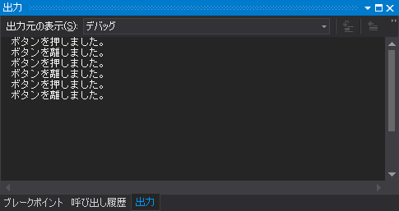
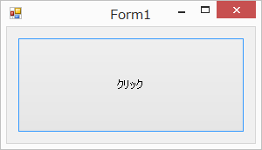

問題２ |  |  | イベント | ※追加課題

 | プロジェクト名：Pr14_Event2 |  |  |  | ※ConsoleApplication

 | ◆ | 足し算をするクラスを作成し、足し算を行うメソッド public void Execute(int num1, int num2) を作成しましょう。
 |  | また、結果はイベントを利用してコンソールに出力するようにしましょう。

